Trang bìa
 |  | Thiết kế | Tài liệu phát triển | Tên hê thống |  | Tìm kiếm việc và người giúp việc |  | Người tạo | Nguyễn Xuân Thường |  | Ngày tạo | 28/9/2023 |  |  | Thiết kế | Tài liệu phát triển |  | Tên hê thống | Tìm kiếm việc và người giúp việc |  |  | Người tạo | Nguyễn Xuân Thường | Ngày tạo | 28/9/2023
 |  |  |  |  |  |  |  | Người cập nhật |  |  | Ngày cập nhật |  |  |  |  |  |  |  |  |  |  | Người cập nhật |  | Ngày cập nhật
 |  |  |  | Màn hình (ID) |  | Login | Màn hình (tên) |  | Màn hình đăng nhập |  |  |  |  |  |  |  |  | Màn hình (ID) | Login |  | Màn hình (tên) |  | Màn hình đăng nhập

 |  |  |  |  |  |  |  |  |  |  |  |  | 6. Sơ đồ

Màn hình Login

Khởi động
hệ thống
 |  |  |  |  | WEBSTITE BAN LINH KIEN DIEN TU
 |  |  |  |  | Tài liệu phát triển hệ thống
Giao diện trang chủ

Account
 |  |  |  |  |  | Version 1.0

 |  |  |  | 1. Mục đích |  |  | 7. Giao diện màn hình |  |  |  |  |  | Table
 |  |  |  | 2. Giới hạn hoạt động |  |  | 8. Danh sách hạng mục
 |  |  |  | 3. Giới hạn hệ thống |  |  | 9. Khái quát chức năng |  |  |  |  |  | No | Loại | Tên |  |  |  | I/O | Ghi chú
 |  |  |  | 4. Chức năng liên quan |  |  | 10. Xử lý chi tiết |  |  |  |  |  | 1 | M | Account |  | Table quản lý Account |  | O
 |  |  |  | 5. Không bao gồm |  |  |  |  |  |  |  |  | 2
 |  |  |  | 6. Sơ đồ |  |  |  |  |  |  |  |  | 3
 |  |  |  |  |  |  |  |  |  |  |  |  | 4
 |  |  |  |  |  |  |  |  |  |  |  |  | 5

 |  | Thiết kế | Tài liệu phát triển | Tên hê thống |  | Tìm kiếm việc và người giúp việc |  | Người tạo | Nguyễn Xuân Thường |  | Ngày tạo | 28/9/2023
 |  |  |  |  |  |  |  | Người cập nhật |  |  | Ngày cập nhật
 |  |  |  | Màn hình (ID) |  | Login | Màn hình (tên) |  | Màn hình đăng nhập

Lịch sử chỉnh sửa

Ver | Ngày cập nhật |  | Nội dung cập nhật |  |  |  | Người cập nhật
 |  |  |  |  |  |  |  |  | Ngày duyệt | Người duyệt | Ngày duyệt | Người duyệt
1 | 28/9/2023 |  | Tạo mới |  |  |  | Nguyễn Xuân Thường

 |  | Thiết kế | Tài liệu phát triển | Tên hê thống |  | Tìm kiếm việc và người giúp việc |  | Người tạo | Nguyễn Xuân Thường |  | Ngày tạo | 28/9/2023
 |  |  |  |  |  |  |  | Người cập nhật |  |  | Ngày cập nhật
 |  |  |  | Màn hình (ID) |  | Login | Màn hình (tên) |  | Màn hình đăng nhập

1. Mục đích
- Dùng để login vào hệ thống
-Người sử dụng nhập username và password đã đăng ký để login
- Sau khi nhấn nút login, trường hợp phát sinh lỗi thì hiển thị thông báo lỗi, ngược lại di chuyển đến giao diện trang chủ

2. Giới hạn hoạt động
Không có

3. Giới hạn hệ thống
Không có

4. Chức năng liên quan
Không có

5. Không bao gồm
Không có

Log In
 |  | Thiết kế | Tài liệu phát triển |  | Tên hê thống |  | Tìm kiếm việc và người giúp việc |  |  | Người tạo | Nguyễn Xuân Thường |  | Ngày tạo | 28/9/2023 |  | Thiết kế | Tài liệu phát triển | Tên hê thống | Tìm kiếm việc và người giúp việc |  | Người tạo | Nguyễn Xuân Thường | Ngày tạo | 28/9/2023
 |  |  |  |  |  |  |  |  |  | Người cập nhật |  |  | Ngày cập nhật |  |  |  |  |  |  |  | Người cập nhật |  | Ngày cập nhật
 |  |  |  |  | Màn hình (ID) |  | Login |  | Màn hình (tên) |  | Màn hình đăng nhập |  |  |  |  |  |  | Màn hình (ID) | Login | Màn hình (tên) |  | Màn hình đăng nhập

Nút vào danh sách sản phẩm
7. Giao diện màn hình |  |  |  |  |  |  |  |  |  |  |  |  |  |  | (3) Xử lý chuyển qua giao diện trang chủ
 |  |  |  |  |  |  |  |  |  |  |  |  |  |  |  | 1. Nhấn Link "Trang chủ" để chuyển sang giao diện trang chủ
Nút vào đơn hàng đã đặt
Nút vào liên hệ
 |  |  |  |  |  |  |  |  |  |  |  |  |  |  | (4) Xử lý chuyển qua giao diện trang sản phẩm
 |  |  |  |  |  |  |  |  |  |  |  |  |  |  |  | 1. Nhấn Link "Sản phẩm" sang chuyển đến giao diện danh sách sản phẩm
Nút giao diện trang chủ
Nút vào giỏ hàng
Nút tài khoản
 |  |  |  |  |  |  |  |  |  |  |  |  |  |  | (5) Xử lý chuyển qua giao diện trang giỏ hàng
 |  |  |  |  |  |  |  |  |  |  |  |  |  |  |  | 1. Nhấn Link "Giỏ hàng" sang chuyển đến giao diện giỏ hàng của tài khoản người dùng.
 |  |  |  |  |  |  |  |  |  |  |  |  |  |  |  | Trường hợp chưa đang nhập tài khoản, tự động chở về trang chủ.
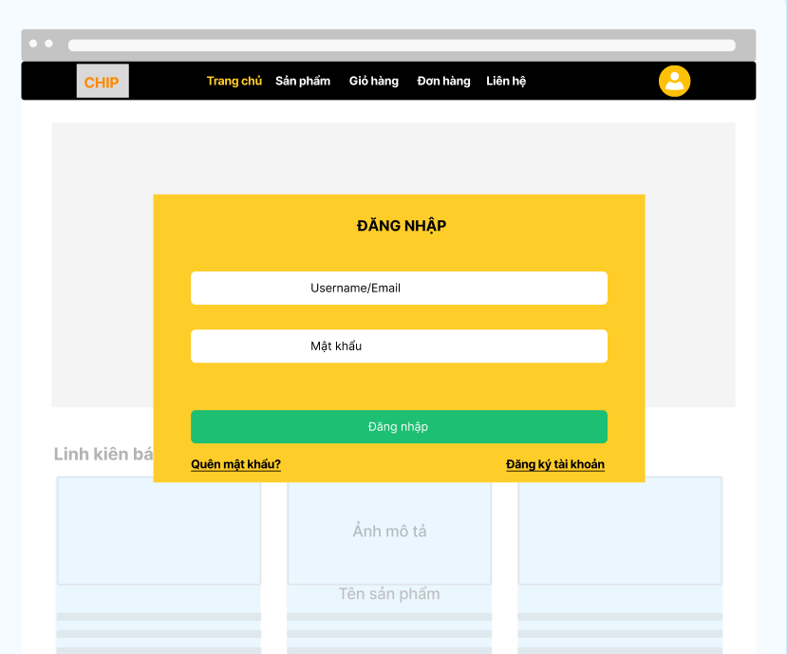
 |  |  |  |  |  |  |  |  |  |  |  |  |  |  | (6) Xử lý chuyền qua giao diện trang đơn hàng đã đặt
 |  |  |  |  |  |  |  |  |  |  |  |  |  |  |  | 1. Nhấn Link "Đơn hàng" để chuyển sang giao diện đơn hàng đã được đặt của tài khoản người dùng.
 |  |  |  |  |  |  |  |  |  |  |  |  |  |  |  | Trường hợp chưa đang nhập tài khoản, tự động chở về trang chủ.

Vùng nhập tài khoản
 |  |  |  |  |  |  |  |  |  |  |  |  |  |  | (7) Xử lý chuyển qua giao diện liên hệ
 |  |  |  |  |  |  |  |  |  |  |  |  |  |  |  | 1. Nhấn Link "Liên hệ" để chuyển sang giao diện chứa các thông tin của cửa hàng.

Vùng nhập mật khẩu
 |  |  |  |  |  |  |  |  |  |  |  |  |  |  | (8) Xử lý chuyển qua giao diện đăng nhập hoặc tài khoản
 |  |  |  |  |  |  |  |  |  |  |  |  |  |  |  | 1. Nhấn Button "Tài khoản" giúp người dùng đi sang trang đăng nhập,
 |  |  |  |  |  |  |  |  |  |  |  |  |  |  |  | trường hợp đã đăng nhập sẽ đưa người dùng sang trang thông tin tài khoản đó.

Nút đăng nhập
 |  |  |  |  |  |  |  |  |  |  |  |  |  |  | (9) Xử lý chuyển qua giao diện đăng ký
 |  |  |  |  |  |  |  |  |  |  |  |  |  |  |  | 1. Nhấn link "đăng kí ngay" để chuyển sang giao diện trang đăng kí tài khoản

Nút quên mật khẩu
Nút đăng ký tài khoản
 |  |  |  |  |  |  |  |  |  |  |  |  |  |  | (10) Xử lý quên mật khẩu
 |  |  |  |  |  |  |  |  |  |  |  |  |  |  |  | 1. Nhấn Link "quên mật khẩu" để chuyển sang trang reset mật khẩu

 |  | Thiết kế | Tài liệu phát triển |  | Tên hê thống |  | Tìm kiếm việc và người giúp việc |  |  | Người tạo | Nguyễn Xuân Thường |  | Ngày tạo | 28/9/2023
 |  |  |  |  |  |  |  |  |  | Người cập nhật |  |  | Ngày cập nhật
 |  |  |  |  | Màn hình (ID) |  | Login |  | Màn hình (tên) |  | Màn hình đăng nhập

8: danh sách hạng mục
[Vùng nhập]
No | Tên hạng mục |  | Loại dữ liệu |  | Độ dài | Bắt buộc | I/O | Control | Format |  | Ghi chú
1 | Username/Email |  | Chuỗi chữ |  | >=5 | Y | In | Textbox
2 | Password |  | Chuỗi chữ |  | >= 6 | Y | In | Textbox | Password |  | Hiển thị ******

[Vùng nút]
No | Tên hạng mục |  |  | Control |  |  | Ghi chú
1 | Trang chủ |  |  | Link
2 | Sản phảm |  |  | Link
3 | Giỏ hàng |  |  | Link
4 | Đơn hàng |  |  | Link
5 | Liên hệ |  |  | Link
6 | Nút tài khoản |  |  | Button
7 | Đang nhập |  |  | Button
8 | Đăng ký tài khoản |  |  | Link
9 | Quên mật khẩu |  |  | Link

9. Khái quát chức năng
 | (1) Hiển thị ban đầu
 |  | 1. Hiển thị màn hình ở trạng thái giao diện đăng nhập

 | (2) Xử lý đăng nhập
 |  | 1. Nhấn nút Đăng nhập thì thực hiện xử lý đăng nhập
 |  | 2. Đăng nhập thành công thì chuyển đến màn hình trang chủ,
 |  | trường hợp phát sinh lỗi thì hiễn thị nội dung lỗi, không thực hiện chuyển trang

 | (3) Xử lý chuyển qua giao diện trang chủ

 | (4) Xử lý chuyển qua giao diện trang sản phẩm

 | (5) Xử lý chuyển qua giao diện trang giỏ hàng

 | (6) Xử lý chuyền qua giao diện trang đơn hàng đã đặt

 | (7) Xử lý chuyển qua giao diện liên hệ

 | (8) Xử lý chuyển qua giao diện đăng nhập hoặc tài khoản

 | (9) Xử lý chuyển qua giao diện đăng ký

 | (10) Xử lý quên mật khẩu

 |  | Thiết kế | Tài liệu phát triển |  | Tên hê thống |  | Tìm kiếm việc và người giúp việc |  |  | Người tạo | Nguyễn Xuân Thường |  | Ngày tạo | 28/9/2023
 |  |  |  |  |  |  |  |  |  | Người cập nhật |  |  | Ngày cập nhật
 |  |  |  |  | Màn hình (ID) |  | Login |  | Màn hình (tên) |  | Màn hình đăng nhập

10. Xử lý chi tiết
 | (1) Hiển thị ban đầu
 | 1. Thực hiện khởi tạo màn hình ban đầu

 | [Vùng nhập]
 | No | Tên hạng mục |  |  | Nội dung hiển thị |  |  |  | Giá trị |  | Sử dụng | Ghi chú
 | 1 | User code |  |  | Email |  |  |  | Blank |  | Có thể
 | 2 | Passwrod |  |  | Mật khẩu |  |  |  | Blank |  | Có thể

 | [Vùng nút]
 | No | Tên hạng mục |  |  | Nội dung hiển thị |  |  |  | Giá trị |  | Sử dụng | Ghi chú
 | 1 | Trang chủ |  |  | Trang chủ |  |  |  |  |  | Có thể
 | 2 | Sản phảm |  |  | Sản phẩm |  |  |  |  |  | Có thể
 | 3 | Giỏ hàng |  |  | Giỏ hàng |  |  |  |  |  | Có thể
 | 4 | Đơn hàng |  |  | Đơn hàng |  |  |  |  |  | Có thể
 | 5 | Liên hệ |  |  | Liên hệ |  |  |  |  |  | Có thể
 | 6 | Nút tài khoản |  |  | Nút tài khoản |  |  |  |  |  | Có thể
 | 7 | Đăng nhập |  |  | Đăng nhập |  |  |  |  |  | Có thể
 | 8 | Đăng ký tài khoản |  |  | Đăng ký tài khoản |  |  |  |  |  | Có thể
 | 9 | Quên mật khẩu |  |  | Quên mật khẩu |  |  |  |  |  | Có thể

 | (2) Xử lý đang nhập
 | 1. Nhấn nút đang nhập thì thực hiện xử lý
 | 2. Xử lý check
 | a) Check hạng mục
 | No | Tên hạng mục |  |  | Nội dung check |  |  |  |  |  | Message
 | 1 | Email |  |  | Trường hợp chưa nhập, báo lỗi |  |  |  |  |  | VALIDATION_EMAIL_ERROR001
 | 2 | Password |  |  | Trường hợp chưa nhập, báo lỗi |  |  |  |  |  | VALIDATION_PASSWORD_ERROR001
 | 3 | Email |  |  | Trường hợp email không đúng định dạng (example@gmail.com) |  |  |  |  |  | VALIDATION_EMAIL_ERROR002
 | 4 | Password |  |  | Trường hợp password không đúng định dạng (6 kí tự trở lên, bao gồm chữ hoa, chữ thường và kí tự số) |  |  |  |  |  | VALIDATION_PASSWORD_ERROR002

 | 3. Xử lý đăng nhập
 | Đối tượng |  |  | Truy xuất
 | Account |  |  | Account.email |  |  |  | = [Vùng nhập].text.toString()
 |  |  |  | Account.password |  |  |  | = [Vùng nhập].text.toString()

 | Thông báo |  | Trường hợp |  |  |  |  |  |  |  | Message
 | SUCCESS |  | Đăng nhập thành công |  |  |  |  |  |  |  | LOGIN_SUCCESS
 | FAIL |  | Kiểm tra lại email, password |  |  |  |  |  |  |  | LOGIN_ERROR001

